Sheet1
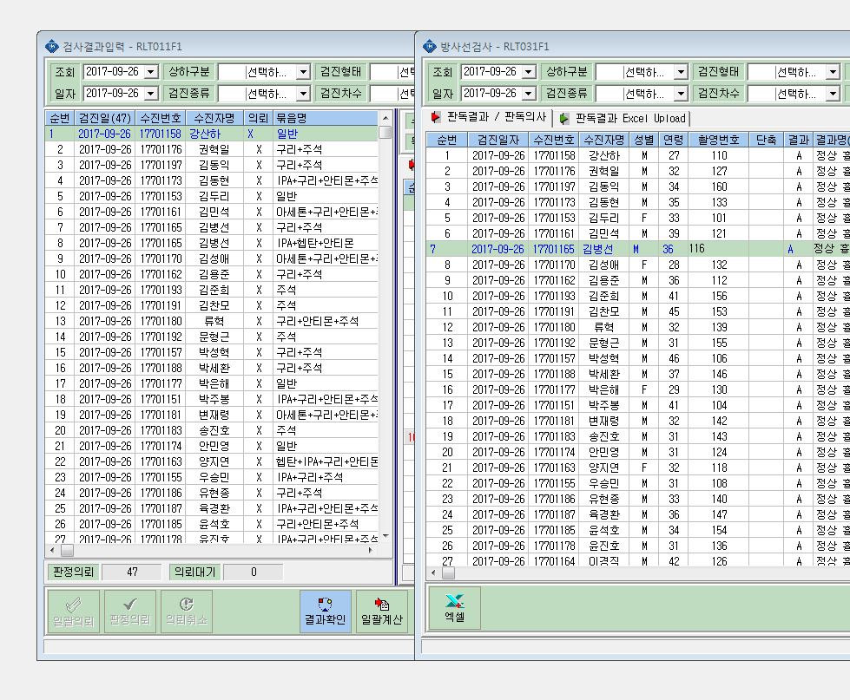

방사선 검사에는 김병선님이 배치전만 조회되고 특검은 조회되지 않습니다.
그래서 검사 결과와 촬영번호 등등이 들어가지 않아요!!

